Indexing方
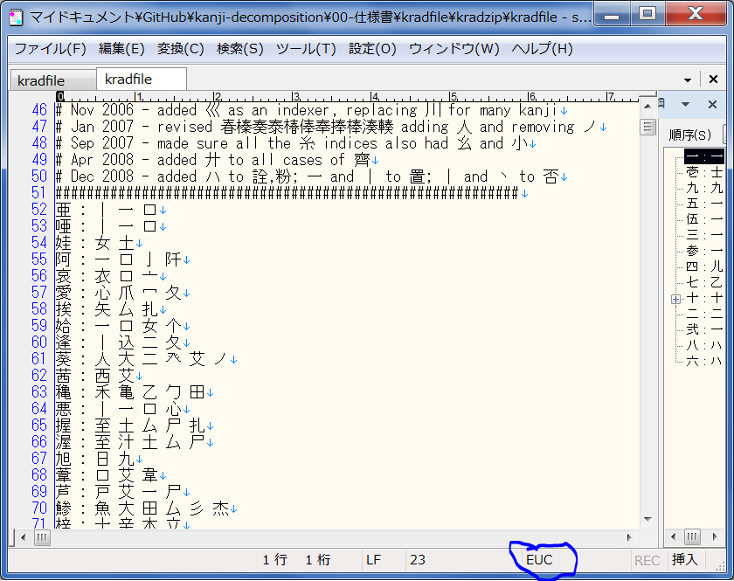
 | kradfile構造：

 | radkfile構造
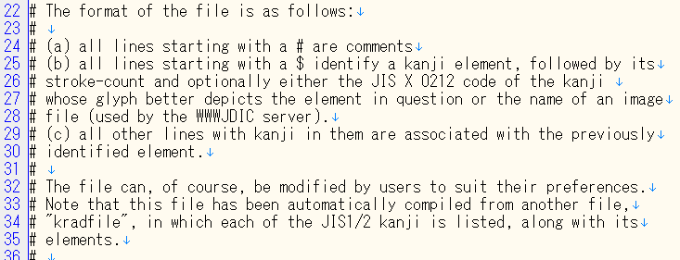

sqliteを採用の為
 | database構造
 |  | このFieldでPrimary Keyとする
 |  | unicode value | radicals | part_of | 保存媒体： | ファイルで
例 | 行 | 34892(0x884C ) | 行 彳 | 衛街桁行衡術衝哘垳愆衍絎衒衙衞衢裄銜鵆
 |  |  |  |  | ファイル構成： | byte 1 | byte 2 | byte 3 | byte 4 | byte 5 | byte 6 | …
 |  |  |  |  |  | 2 byte unicode value |  | 1 byte line number | 2 byte unicode value |  | 1 byte line number

 |  |  |  |  | 参照：http://www.kanjicafe.com/kradfile_license.htm

